问题
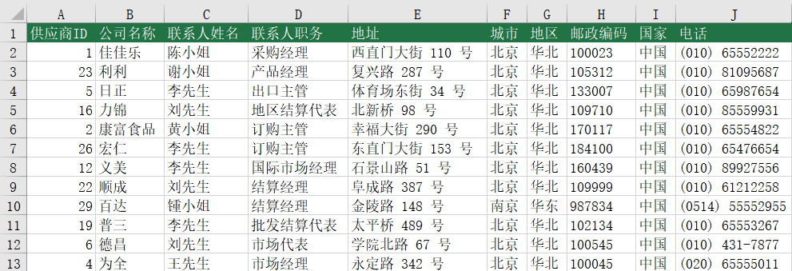
 |  | 课后小练习

任务：
 | 在联系人表中输入公式，根据客户ID查询地址 城市/地区/邮政编码/国家/电话
 | 完成效果如下图。

